1404.12.29
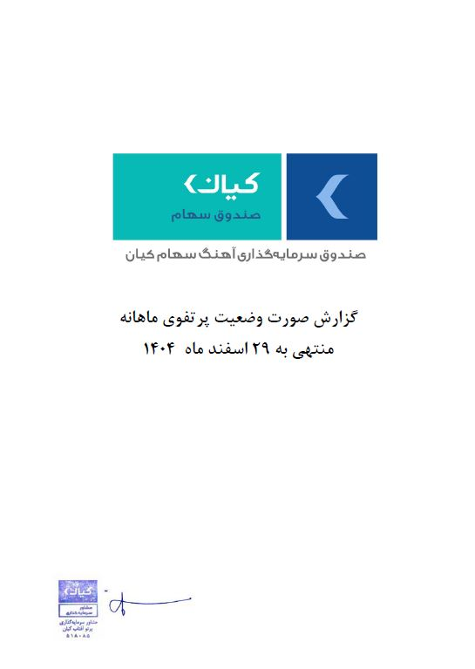



گزارش وضعیت پرتفوی ماهانه

منتهی به 1404/12/29

